CollectiveAccess
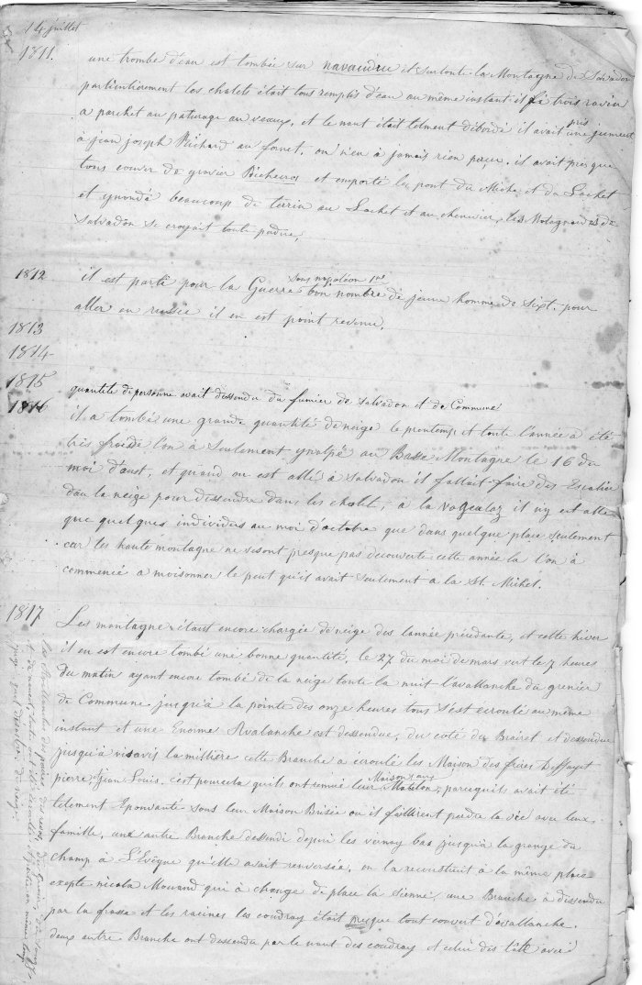
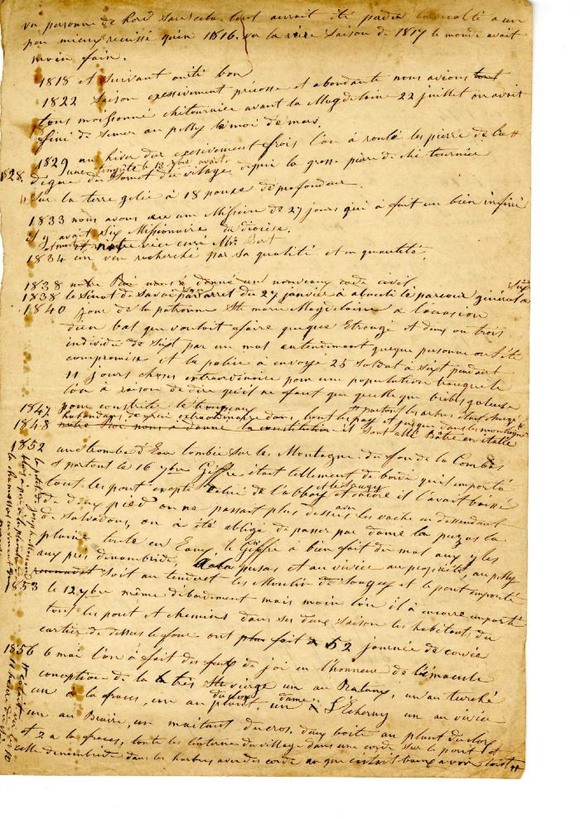
Image | Object | Description | Date
 | Tenue de Journal de 1811 a 1865 (4-003) | Tenue de journal de 1811 a 1865
 | Historique des saisons de 1818 à 1856 (4-006) | Historique des saisons de 1818 à 1856

